Banco de Dados
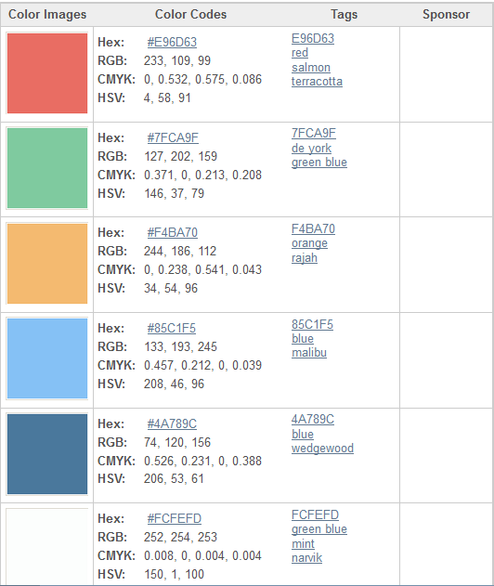
Dinheiro no Bolso (ANDROID)

Tabela: |  | Script: CREATE TABLE `DBDESPESAS` ( `DBDESPESAID` INTEGER NOT NULL PRIMARY KEY AUTOINCREMENT, `DBDESPESANOME` TEXT NOT NULL, `DBDESPESATIPO` INTEGER NOT NULL, `DBDESPESAVALOR` REAL NOT NULL, `DBDESPESADATAVENC` TEXT NOT NULL, `DBDESPESASTATUS` INTEGER NOT NULL );
DBDESPESAS
Nome do Campo: | Nome Coluna SQL:
ID | DBDESPESAID - INTEGER - PK – NN
Nome | DBDESPESANOME – TEXT – NN
Tipo | DBDESPESATIPO – INTEGER – NN - (Despesa Fixa = 1) checkBox
Valor | DBDESPESAVALOR – REAL – NN
Data de Vencimento | DBDESPESADATAVENC – TEXT – NN
Status | DBDESPESASTATUS – INTEGER – NN - (Despesa paga = 1 e à pagar = 0)

Tabela: |  | Script: CREATE TABLE `DBRECEITAS` ( `DBRECEITAID` INTEGER NOT NULL PRIMARY KEY AUTOINCREMENT, `DBRECEITANOME` TEXT NOT NULL, `DBRECEITATIPO` INTEGER NOT NULL, `DBRECEITAVALOR` REAL NOT NULL, `DBRECEITADATARECEBIMENTO` TEXT NOT NULL );
DBRECEITAS
Nome do Campo: | Nome Coluna SQL:
ID | DBRECEITAID - INTEGER - PK – NN
Nome | DBRECEITANOME – TEXT - NN
Tipo | DBRECEITATIPO – INTEGER – NN - (Receita Salário fixo = 1) checkBox
valor | DBRECEITAVALOR – REAL – NN
data do recebimento | DBRECEITADATARECEBIMENTO – TEXT – NN
Códigos Hexadecimais das cores ultilizadas no Aplicativo

